Hoja2
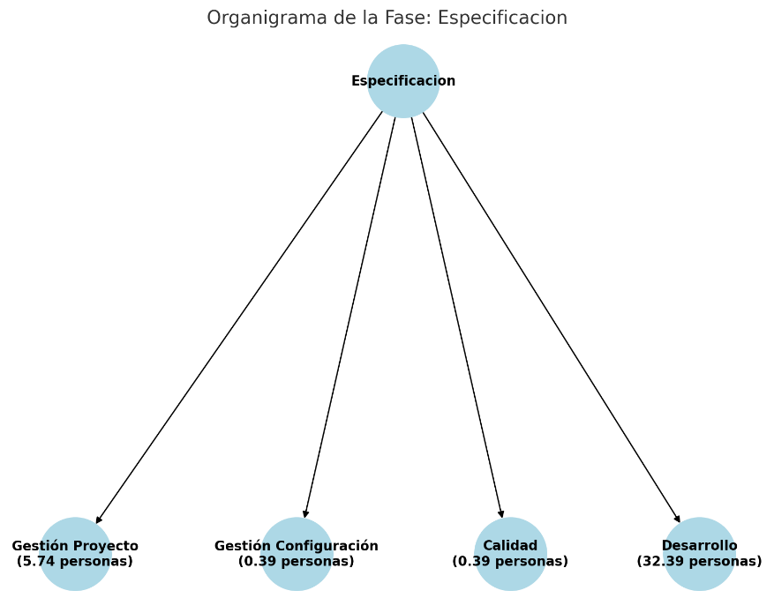
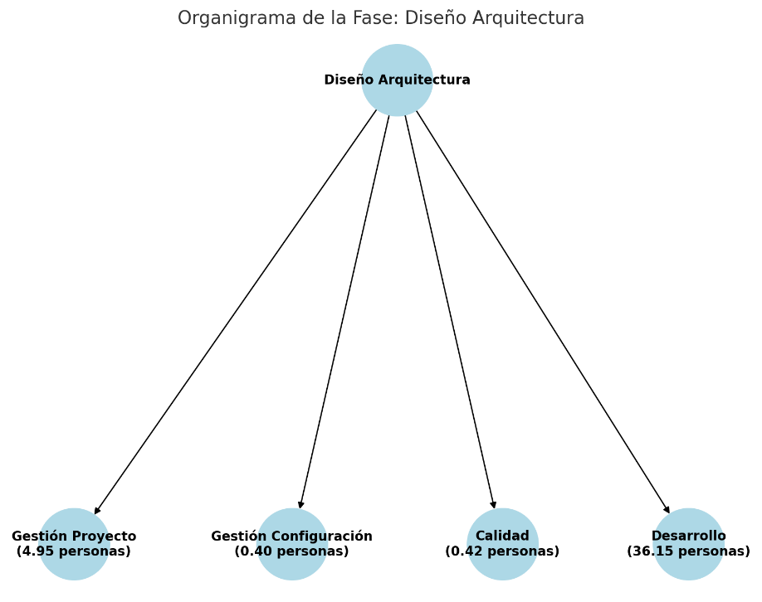

Interpolación

Donde:
x1=128 | x2=512 | x=200

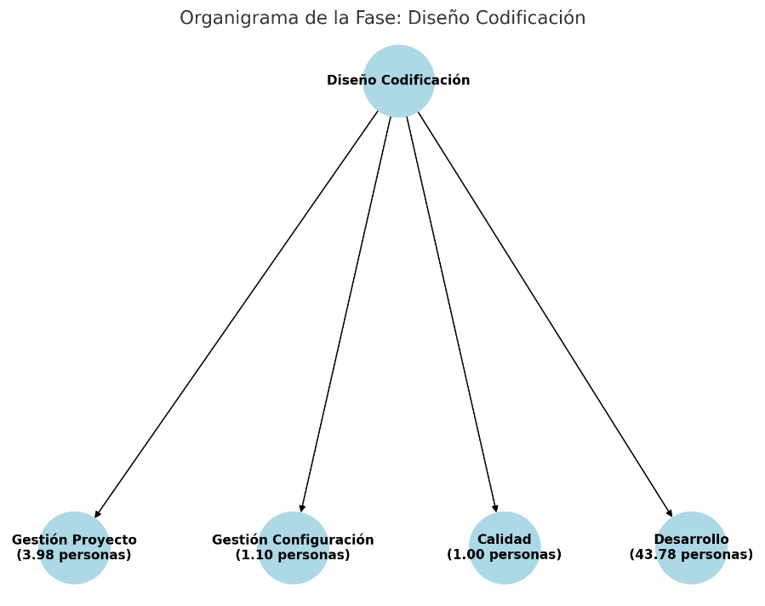

 | Especificación |  |  |  | Diseño Detallado, Codificación y Pruebas Unitarias
 | 1. Gestión Proyecto |  |  |  | 1. Gestión Proyecto
 |  |  |  | 14.81% |  |  |  |  | 8.00%

 | 2. Gestión Configuración |  |  |  | 2. Gestión Configuración
 |  |  |  | 1.00% |  |  |  |  | 2.20%

 | 3. Calidad |  |  |  | 3. Calidad
 |  |  |  | 1.00% |  |  |  |  | 2.00%

 | 4. Desarrollo |  |  |  | 4. Desarrollo
 |  |  |  | 83.59% |  |  |  |  | 87.93%

 | Diseño de Arquitectura |  |  |  | Integración y Validación Interna
 | 1. Gestión Proyecto |  |  |  | 1. Gestión Proyecto
 |  |  |  | 11.81% |  |  |  |  | 7.81%

 | 2. Gestión Configuración |  |  |  | 2. Gestión Configuración
 |  |  |  | 0.96% |  |  |  |  | 2.78%

 | 3. Calidad |  |  |  | 3. Calidad
 |  |  |  | 1.00% |  |  |  |  | 3.00%

 | 4. Desarrollo |  |  |  | 4. Desarrollo
 |  |  |  | 86.19% |  |  |  |  | 84.19%

Cálculo de recursos

 | Especificación |  |  |  |  | Diseño Detallado, Codificación y Pruebas Unitarias
 | 1. Gestión Proyecto |  |  |  |  | 1. Gestión Proyecto
 |  |  |  | 5,74 personas |  |  |  |  |  | 3,98 personas

 | 2. Gestión Configuración |  |  |  |  | 2. Gestión Configuración
 |  |  |  | 0,39 personas |  |  |  |  |  | 1,10 personas

 | 3. Calidad |  |  |  |  | 3. Calidad
 |  |  |  | 0,39 personas |  |  |  |  |  | 1 personas

 | 4. Desarrollo |  |  |  |  | 4. Desarrollo
 |  |  |  | 32,39 personas |  |  |  |  |  | 43,78 personas

 | Diseño de Arquitectura |  |  |  |  | Integración y Validación Interna
 | 1. Gestión Proyecto |  |  |  |  | 1. Gestión Proyecto
 |  |  |  | 4,95 personas |  |  |  |  |  | 2,77 personas

 | 2. Gestión Configuración |  |  |  |  | 2. Gestión Configuración
 |  |  |  | 0,40 personas |  |  |  |  |  | 0,99 personas

 | 3. Calidad |  |  |  |  | 3. Calidad
 |  |  |  | 0,42 personas |  |  |  |  |  | 1,06 personas

 | 4. Desarrollo |  |  |  |  | 4. Desarrollo
 |  |  |  | 36,15 personas |  |  |  |  |  | 29,84 personas

 |  |  | Resultados Finales
 |  |  | Fase |  |  | Gestión de proyectos | Gestión de config. | Calidad | Desarrollo
 |  |  | 1. Especificación |  |  | 5.74 | 0.39 | 0.39 | 32.39
 |  |  | 2. Diseño de la Arquitectura |  |  | 4.95 | 0.4 | 0.42 | 36.15
 |  |  | 3. Diseño detallado, codificación y pruebas unitarias |  |  | 3.98 | 1.1 | 1 | 43.78
 |  |  | 4. Integración y validación interna |  |  | 2.77 | 0.99 | 1.06 | 29.84

